맥스런포토엡시스템유스케이스
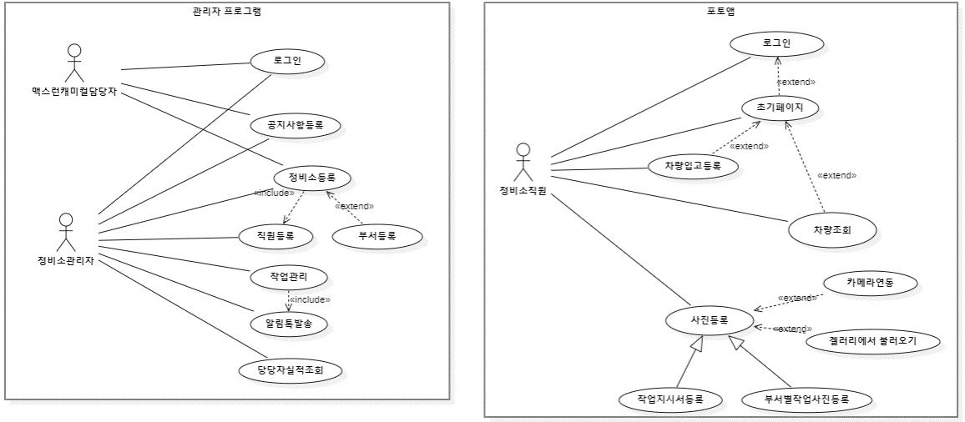

질문
1. 사진관리

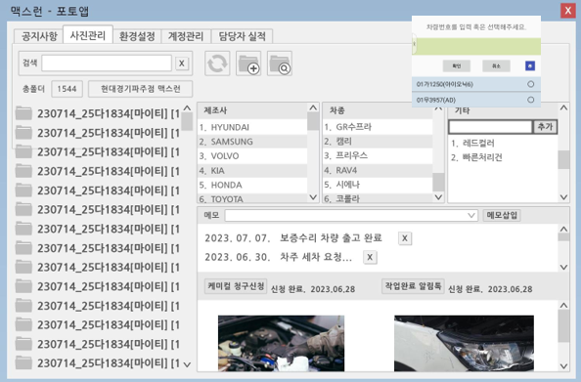
 |  |  |  |  |  |  |  | 1. 해당 PC 의 차량별 폴더 목록이 맞나요?
 |  |  |  |  |  |  |  | 네 차량 입고시 어플에서 차량번호 등록 시 로컬pc에 폴더 생성. 폴더명 기준(예시. 230328_12가1234[차종])
 |  |  |  |  |  |  |  | 2. 제조사, 차종, 기타
2
 |  |  |  |  |  |  |  |  | 좌측 폴더목록과 우측이 이 부분이 연동되어서 동적으로
 |  |  |  |  |  |  |  |  | 데이터가 조회되고 그럴 거 같은데….
1
 |  |  |  |  |  |  |  |  | 기타항목의 정확한 용도는 무언가요?
 |  |  |  |  |  |  |  | 차량의 세부 사항입니다. 공업사에는 입고되는 차량이 많이 있습니다. 번호판을 빼고 수리하는 경우가 많아서 차량번호판만 갖고 수리 차량을 판단하기 어렵습니다. 다른 특징을 기입 해주어야 합니다
 |  |  |  |  |  |  |  |  | ** 이런 코드성 데이터들은 미리 초기데이터로 제공해주시면
 |  |  |  |  |  |  |  |  | 고맙겠습니다.
 |  |  |  |  |  |  |  | https://dataapi.co.kr/dLab/mdh_api.do#none api>생활>자동차정보>차량정보조회 api 이용 가능하실까요?
 |  |  |  |  |  |  |  | 3. 메모는 입력 해서 언제 어떤 용도로 사용되는 건가요?
3
 |  |  |  |  |  |  |  | 보내주신 요건에서는 해당 내용을 파악할 수 없습니다
 |  |  |  |  |  |  |  | 수리항목의 세부 내용 입니다. 공업사 특성상 차량의 공업사 재방문이 많습니다. 날짜별 방문 목적을 기입합니다.
 |  |  |  |  |  |  |  | 4. 알림톡은 캐미컬청구, 작업완료시라고 정의해주셨는데 … 작업완료 이벤트는 어디서 발생하는건가요?
4
 |  |  |  |  |  |  |  | 에이전트 프로그램에서 공업사 담당자가 작업내역 판단 후 [작업완료 알림톡] 버튼을 선택합니다. |  |  |  |  |  |  | < 버튼입니다
 |  |  |  |  |  |  |  | 5. 아래 보여지는 사진은 좌측 선택된 폴더의 사진목록인가요?
 |  |  |  |  |  |  |  | 네 차량번호 선택시 오른쪽으로 창이 활성화 되면서 정보들이 보여집니다.

5

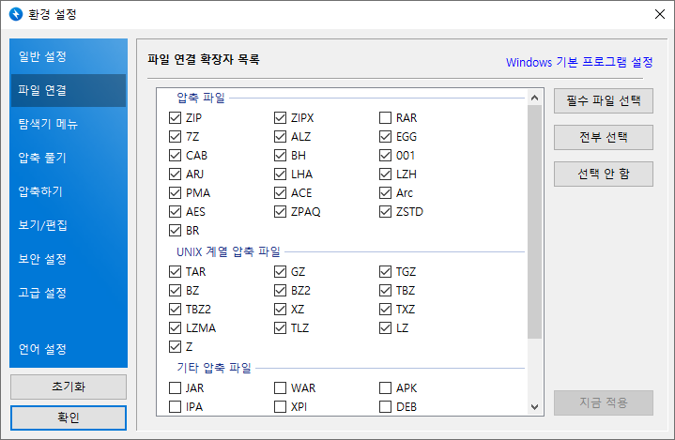
 |  |  |  |  |  |  |  | 6. 압축프로그램과 연동이 필요한가요?
 |  |  |  |  |  |  |  | 레이아웃 예시 입니다. 압축 기능은 필요없습니다.
6

 |  |  |  |  |  |  |  | 참고.

 |  |  |  |  |  |  |  | 1. 등록 차량 번호 검색시 차량번호 4자리 검색시 연관 차량 번호 자동완성으로 검색.
 |  |  |  |  |  |  |  | 2. 최근 등록순 정렬
 |  |  |  |  |  |  |  | 3. 차량 입고시 어플에서 차량번호 등록 시 로컬pc에 폴더 생성. 폴더명 기준(예시. 230328_12가1234[차종])
 |  |  |  |  |  |  |  | 3_1 사진등록시 사진 파일명 (예시 : 부서_등록시간_등록자아이디.jpg)
 |  |  |  |  |  |  |  | 4. 메모 등록시 한글 최대 100자 까지
 |  |  |  |  |  |  |  | 5. 케미컬 청구 신청 버튼을 선택시 환경설정에 등록되어 있는 맥스런 케미컬 담당자 연락처로 알림톡 발송 |  |  |  |  |  | 템플릿제공
 |  |  |  |  |  |  |  | 6. 작업완료시 차주 휴대폰 번호로 알림톡 발송 |  |  |  |  |  | 템플릿제공

2. 환경설정

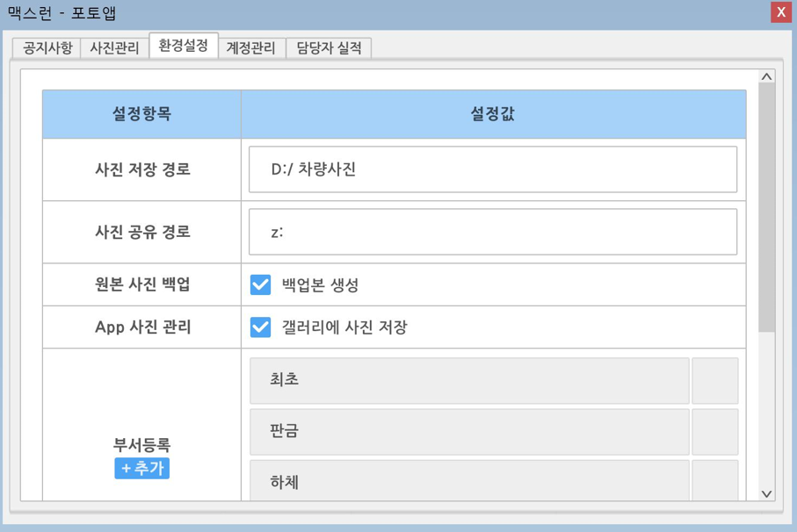
 |  |  |  |  |  |  |  |  |  |  |  | 1. 사진공유 경로는 무언가요? |  |  | 필요없습니다

 |  |  |  |  |  |  |  |  |  |  |  | 2. 서버에 모든 원본 이미지 파일이 있는데 백업본이 필요한가요?

 |  |  |  |  |  |  |  |  |  |  |  | 3. 갤러리에 사진저장은 어떤 용도인지요? 각 폰 설정을 이 값으로 통일하시려는 의도신가요?

1

2

3

3. 계정관리
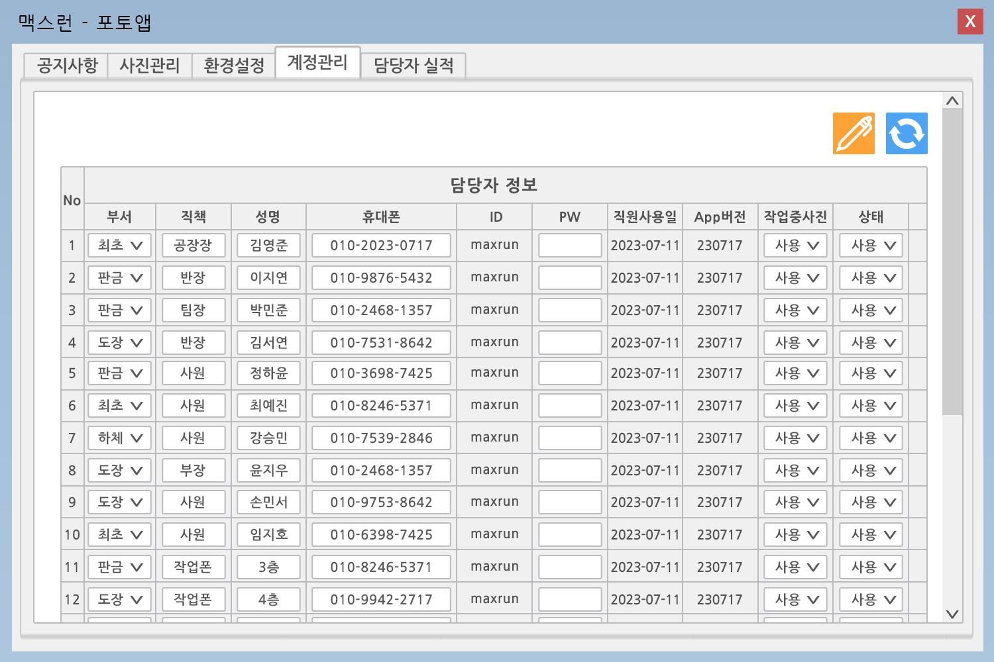

1
2
 |  |  |  |  |  |  |  |  |  |  |  | 1. 작업중 사진에 대해서 설명해주세요 | 필요없습니다

 |  |  |  |  |  |  |  |  |  |  |  | 2. 상태에 대해서 설명해주세요 | 작업자 상태값 입니다. (퇴사(미사용)/재직(사용))

4.담당자 실적
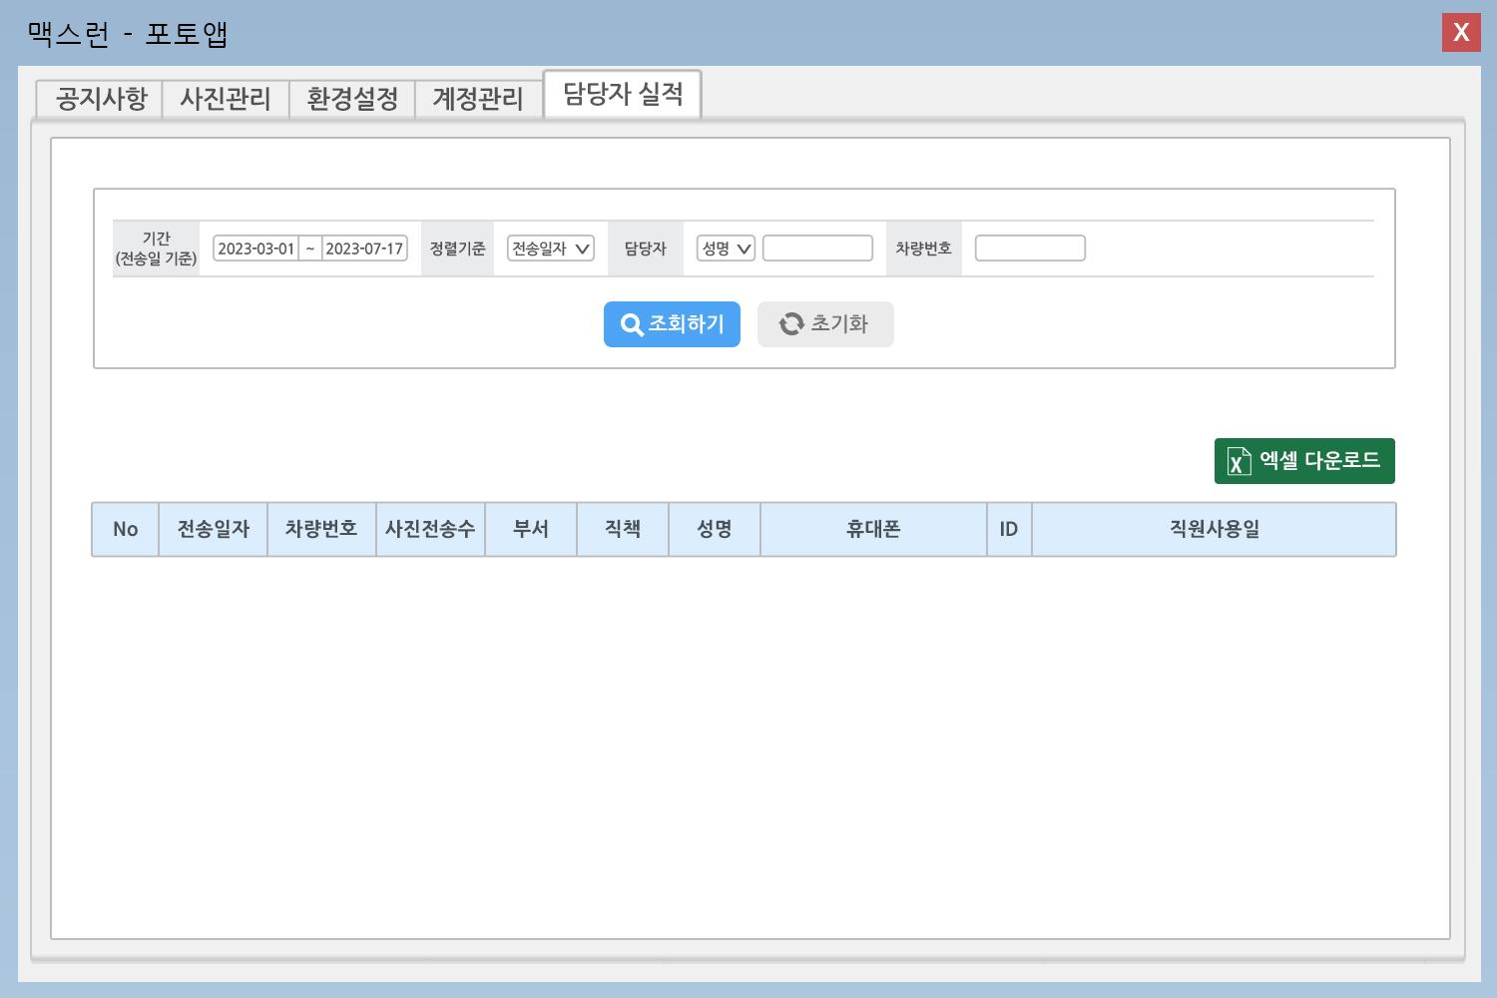

 |  |  |  |  |  |  |  |  |  |  | *** 사진전송이라는 다소 생소한 개념에 대한 정의가 필요합니다
 |  |  |  |  |  |  |  |  |  |  | 캐미컬 전송인지, 보험회사 전송인지….. 그런 것을 의미하시는 것인지, 지금 시스템 상에서는 그런 기능요건은 없습니다

 |  |  |  |  |  |  |  |  |  |  | 1. 사진전송수의 정확한 정의 필요 |  | 담당자별 어플을 통한 사진촬영 이후 전송 데이터 카운트 입니다. 작업자들의 전송 사진 수 만큼 업무 기여도를 판단 합니다.
 |  |  |  |  |  |  |  |  |  |  | 2. 직원사용일의 정확한 정의 필요 |  | 최종 사진 전송일자가 들어가면 됩니다.
1
2

5. REQ005, REQ006 에 대한 명확한 설명이 필요합니다. 아래와 같은 UI 가 언제 어떤 화면에서 필요하시다는건지요?
REQ005
 | 참고화면입니다.

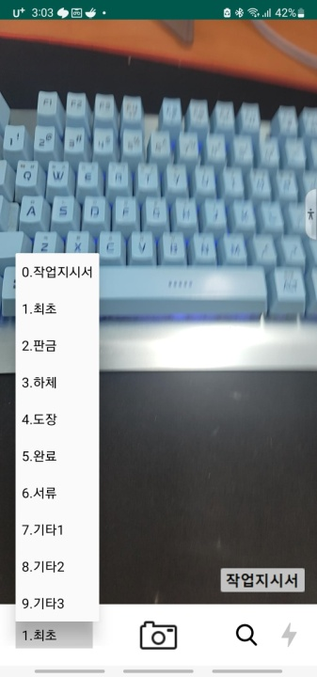 | 5 | app | REQ-005 | 사진촬영 |  | 등록된 차량번호 선택 후 사진 등록 | 작업지시서, 최초등록, 판금, 하체, 도장, 완료, 서류, 기타1 등의 카테고리 선택 | 시트2참조

REQ006
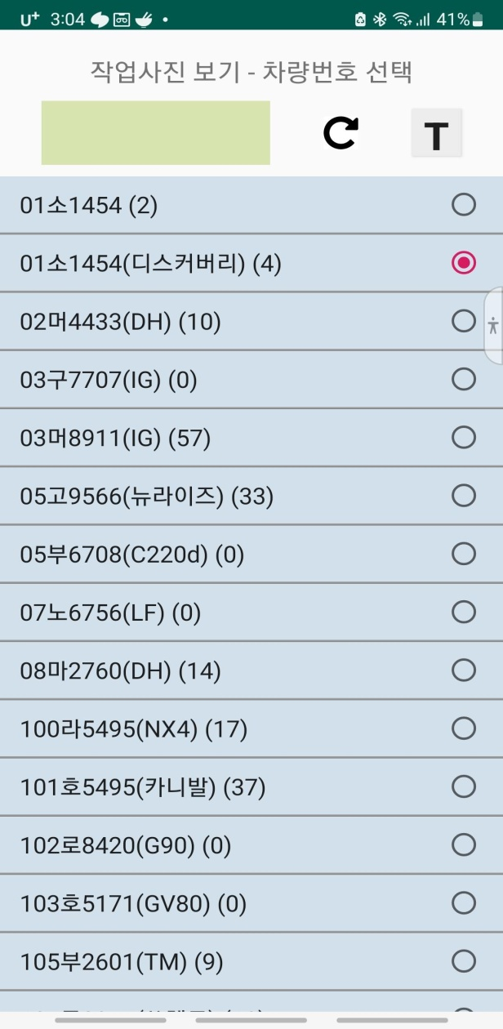

 |  |  | 참고화면입니다.

 |  |  | 6 | app | REQ-006 | 차량검색 | 작업이 진행되어 사진이 등록된 차량번호 검색및 선택 |  | 숫자4자리 검색, 차량번호 중복X | 시트2참조

